상품제안서
블랑쉬 다이어리(주문제작형) | 상품코드: F25422

 |  |  |  |  |  |  | 02-412-0044 | www.easy1.co.kr
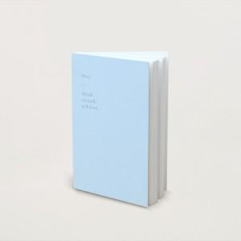

【상세/제작정보】 | 형압(박)인쇄 500개 미만 1면당 10만원(부가세별도)

【인쇄/포장옵션】 | 불박 / pvc 커버 추가

【공급단가】 | 수량 | 100~ | 300~ | 500~ | 1,000~ | 3,000~
*VAT별도 | 단가 | 5,620원 | 5,530원 | 5,400원 | 5,260원 | 5,170원

【상품 URL】 | http://www.easy1.co.kr/src/goods_detail.php?gdno=25422

